相続届出書
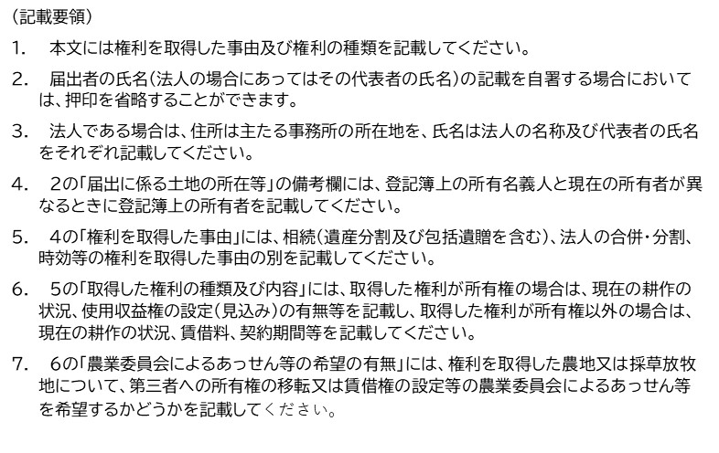
農地法第３条の３第１項の規定による届出書

 |  |  |  |  |  |  | 令和 年 月 日
川西町農業委員会会長 殿
 |  |  | 届出者 |  | 住 所
 |  |  |  |  | 氏 名

 | 下記農地（採草放牧地）について、【 |  |  |  |  |  |  | 】により農地を取得したので、
 | 農地法第３条の３第１項の規定により届け出します。
記
１．権利取得者の氏名等
氏 名 |  |  |  | 住 所
ﾌﾘｶﾅ |  |  |  | 〒

生 年 月 日 |  |  |  | 職 業 |  |  | 電話番号(日中の連絡先)
S ・ H ・ R 年 月 日

３．届出に係る土地の所在等
所在・地番 |  |  |  | 地 目 |  |  |  | 面積(㎡) | 備 考
 |  |  |  | 登記簿 |  | 現況

４．権利を取得した日 |  | 令和 年 月 日

５．権利を取得した事由 |  | 相続・法人の合併・分割・時効・その他（ ）

６．被相続人・渡し人
氏 名 （ 名称 ） |  |  |  | 住 所
ﾌﾘｶﾅ |  |  |  | 〒

７．取得した権利の種類及び内容 |  | 所有権 |  | ・ 所有権以外(３条・あっせん・中間管理)
 |  | (出し手・受け手)
８．農業委員会によるあっせん等の希望の有無 有 ・ 無

